Sheet1
발표 녹음 파일 (2분 내외)__8장(표지 1장 + 내용 7장)

1. 표지: 해앙님 버스탐
2. 코로나 경과에 대한 전국적 분포 및 현재 현황에 대한 정리 표 보여줌 >>> 지도스타일
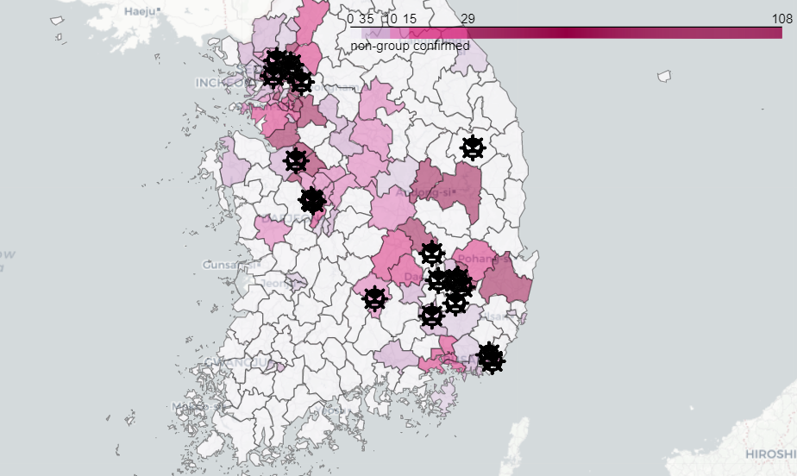

3. 코로나일일확진자 그래프 + 홈트, 등산, 러닝, 자전거에 대한 관심증가에 따른 검색량 증가 2-3년치(계절차에 대한 요인 배제 위함)를 비교하여 보여줌
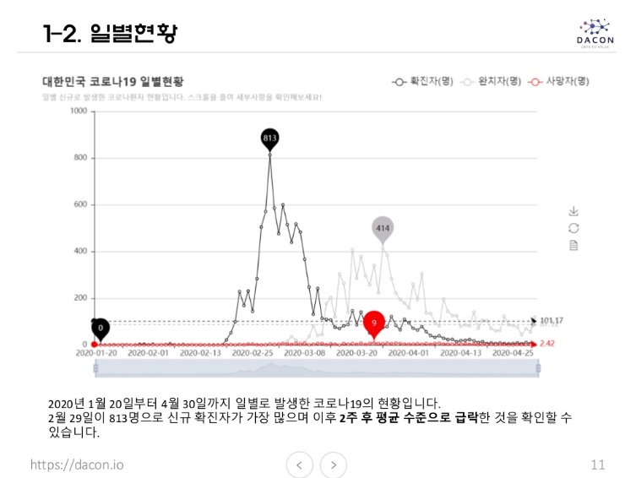

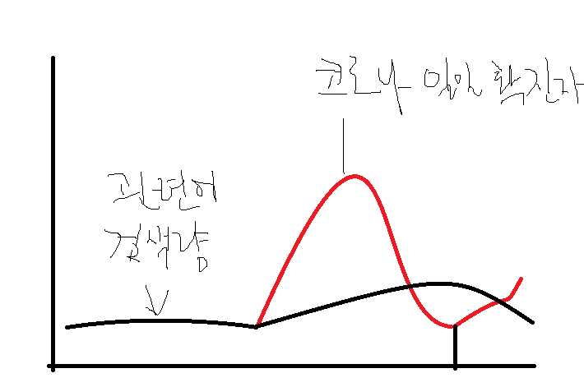

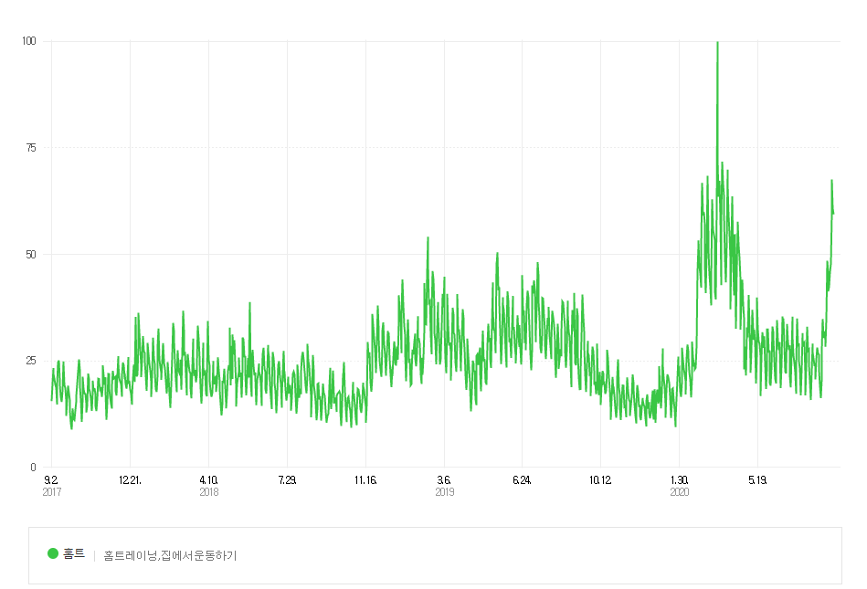
4. 확진자 감염경로를 통계적으로 살펴보면 공원, 야외활동 등의 요인도 엄연히 존재 => 확보한 자료를 토대로 감염경로별 감염수를 막대그래프를 통해 보여줌.
5. 사람들이 이동범위도 제한되고 사회생활 반경도 좁아진 나머지, 상대적으로 감염위험이 덜한 차선책을 활발히 물색중 ?? => 네이버datalab?
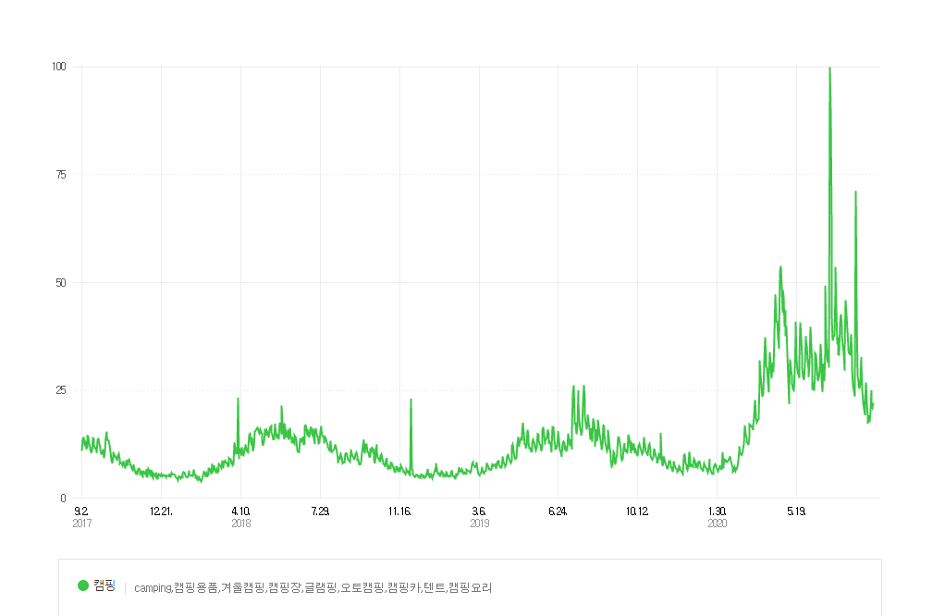
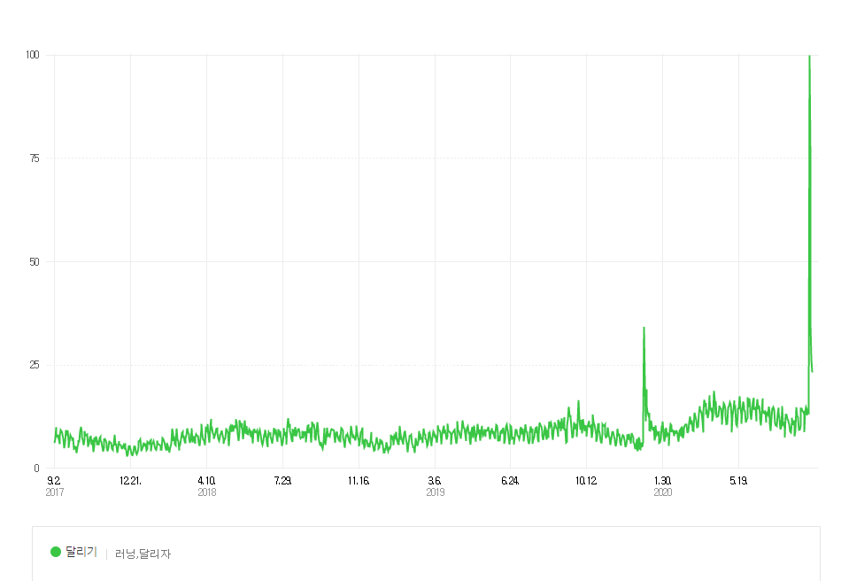
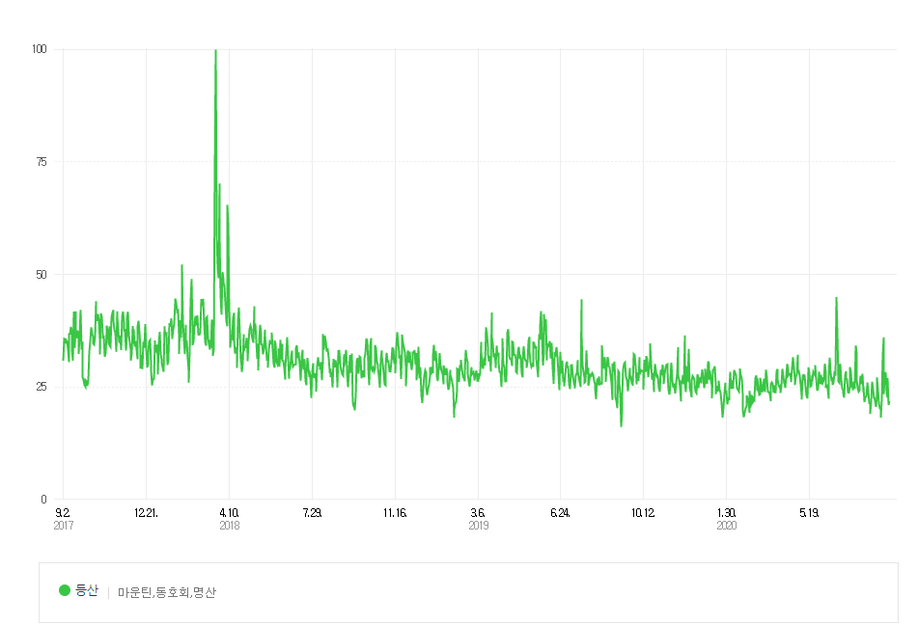

6. 홈트가 가장 안전이 보장되는 확실한 방법이나 답답함을 이기지 못한 나머지 캠핑, 달리기, 자전거타기 등에 대한 관심도 증가
> 크롤링으로 오늘날짜기준 블로그 댓글 검색 상위 10위까지의 댓글 긍정 / 부정 확률측정
7. 사람의 결정이 100% 과학적/이성적 기반에서 이루어지는 것은 아니다.
> 코로나 상황이 언제 종식될지 모르는 만큰 적응의 동물인 사람은 이 상황에 대해서 적응할 것이고 관심이 pivoting될 것!
> 사람들의 관심이 더해지는 쪽에 사업적 기회가 생길것
8. Thank you!

